SOLUCION OPTIMA
forumalcion del problem a

 | X1 = nro de construccion de la ruta 1
 | X2 = nro de construccion de la ruta 2

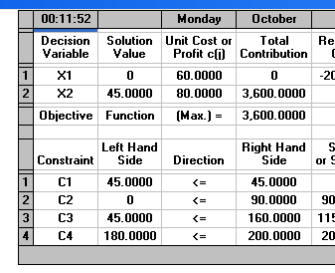
F.O min z = |  | 60 x1 + 80 x2

 |  | x1+ x2 |  | <=45
 |  |  | 3x1 | <=90
 |  |  | x2 | <=160
 |  |  | 5x1+ 4x2 | <=200

 | SOLUCION OPTIMA
 | z*= | 3600
 | x1*= | 0
 | x2*= | 45

 | CONCLUSION SE TIENE 45 TUBOS PROCESADOS EN LA VARIABLE 2 , LA CUAL EN LA PRIMERANO SE OBTIENEN NINGUN TUBO PROCEADO , DANDO UNA UTILIDAD DE 3600 $

Inciso A
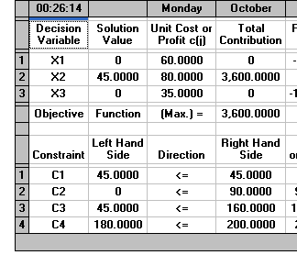
 | X1 = nro de tubos procesados en la ruta 1 |  |  |  |  | a
 | X2 = nro de tubos procesados de la ruta 2

F.O Max = |  | 60 x1 + 80 x2 + 35 x3 |  |  |  |  |  | 2
 |  |  |  |  |  |  |  | 2
 |  | x1+ x2 + 2x3 |  | <=45 |  | C3 = 35 | a3 | 1
 |  |  | 3x1 +2x3 | <=90 |  |  |  | 3
 |  |  | x2+x3 | <=160
 |  |  | 5x1+ 4x2 +3x3 | <=200

 | SOLUCION OPTIMA |  |  | SOLUCION OPTIMA
 | z*= | 3600 |  | z*= | 3600
 | x1*= | 0 |  | x1*= | 0
 | x2*= | 45 |  | x2*= | 45
 |  |  |  | x3 * = | 0

 |  | Al adicionar un tercer producto como parte del problema, No esta afectando nada en la produccion de tubos de la ruta 2 , y la utilidad sigue siendo la misma

INCICISO B
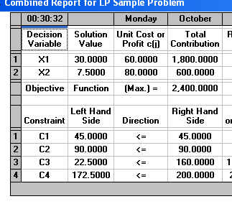

 | X1 = nro de tubos procesados en la ruta 1
 | X2 = nro de tubos procesados de la ruta 2

F.O Max = |  | 60 x1 + 80 x2

 |  | x1+ 2X2 |  | <=45
 |  |  | 3x1 +0 | <=90
 |  |  | 3x2 | <=160
 |  |  | 5x1+ 3x2 | <=200

 | SOLUCION OPTIMA |  |  | SOLUCION OPTIMA
 | z*= | 3600 |  | z*= | 2400 | 2440
 | x1*= | 0 |  | x1*= | 30 | 30
 | x2*= | 45 |  | x2*= | 7.5 | 8

 | Disminucion |  | 32.22%

 | Si se agrega una nueva limitante al problema, se genera una disminución del32 ,22% en los ingresos recibidos, lo cual es significativamente perjudicial para la planta de produccion .

C
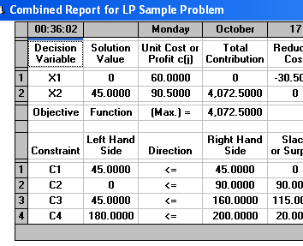

 | X1 = nro de tubos de 100 pies procesados en la ruta 1
 | X2 = nro de tubos de 100 pies procesados de la ruta 2

F.O Max = |  | 60 x1 + 90,5 x2
 |  | x1+ x2 |  | <=45
 |  |  | 3x1 | <=90
 |  |  | x2 | <=160
 |  |  | 5x1+ 4x2 | <=200

 | SOLUCION OPTIMA |  |  | SOLUCION OPTIMA
 | z*= | 3600 |  | z*= | 4072
 | x1*= | 0 |  | x1*= | 0
 | x2*= | 45 |  | x2*= | 45

 | AUMENTO |  | 13.11%

 |  | Al adicionar este aumento a la utilidad de la varible 2 , genera un aumento del 13,11% , aun asi manteniendo la produccion de la variable 2

